ref
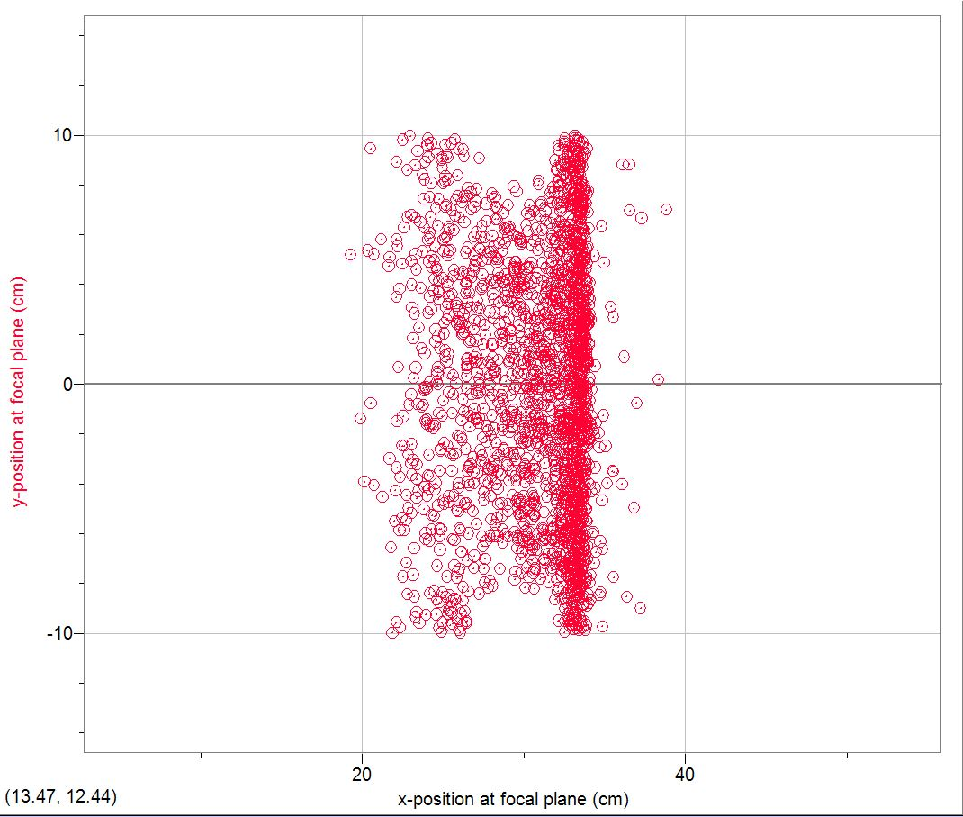
Y1`
Y2
Y3
Y4
X1
X2
L1
L2
R1
R3
L3
R2
C1
R4
R5
C5
L5
L4
C2
C3
C4
X1 | 27
X2 | 32

Y1 | 7
Y2 | 3
Y3 | -3
Y4 | -7

data
T Xpos vs T Xangle
 | T Xpos
2.44152 | -6.84E-06
-3.18216 | -6.23E-05
-1.66509 | -2.84E-05
1.48974 | 7.56E-05
-3.40508 | -1.04E-04
-0.0941255 | 1.65E-05
-2.79212 | -4.16E-05
1.16864 | 1.23E-04
-1.58874 | -1.02E-04
-1.13401 | 1.29E-04
-3.76471 | -3.12E-05
-0.257964 | 1.25E-06
3.2954 | 1.49E-05
4.83709 | 9.27E-05
-3.78662 | -1.16E-04
0.0731696 | 4.84E-06
-2.16124 | 3.91E-05
-1.35853 | 2.82E-05
1.46165 | -7.39E-06
4.10944 | 1.47E-04
-1.82237 | 1.11E-04
-2.25263 | -2.72E-04
3.33209 | 1.22E-04
1.56055 | -1.22E-04
2.06183 | 9.49E-05
-1.33713 | -1.78E-04
-0.256086 | 1.37E-04
0.743234 | 2.36E-05
-0.526609 | -1.02E-04
-2.7794 | 5.72E-05
3.7259 | 3.22E-04
1.42621 | -1.40E-04
-0.331951 | 9.32E-05
-2.45672 | -3.02E-05
0.873756 | -9.39E-06
-1.28608 | -4.78E-05
3.55274 | 7.66E-05
-0.17834 | 9.30E-06
-2.40011 | -1.45E-04
-1.55837 | 7.13E-05
3.54044 | 2.57E-05
2.07157 | -1.41E-04
-1.77211 | 1.34E-04
-1.83335 | 4.32E-05
-0.137354 | -1.89E-04
-1.84227 | -9.63E-05
0.896115 | -1.18E-06
0.33189 | 1.16E-04
4.57942 | 1.75E-04
4.05747 | 2.03E-05
...
FP Ekin | T Ekin | FP Angle | T Angle | T Xangle | T Xcomponent | T Ycomponent | FP Xpos | T Xpos | FP Ypos | T Ypos
14.9159 | 17.7794 | 6.95683 | 2.50866 | 2.44152 | 0.0425976 | 0.0100644 | 27.7651 | -6.84E-06 | 5.00772 | 6.87E-05
14.6988 | 17.5104 | 6.26817 | 3.20787 | -3.18216 | -0.0555093 | 0.00707666 | 33.1178 | -6.23E-05 | 3.42279 | 8.72E-05
15.0744 | 17.9023 | 6.44164 | 1.70419 | -1.66509 | -0.0290566 | 0.00633573 | 33.4392 | -2.84E-05 | 3.06293 | -2.40E-05
14.6208 | 17.4176 | 7.47395 | 1.54224 | 1.48974 | 0.0259973 | 0.00696401 | 29.7273 | 7.56E-05 | 4.26372 | 0.000144156
15.2319 | 18.0599 | 4.72418 | 3.47972 | -3.40508 | -0.0593903 | -0.0125182 | 33.3132 | -0.000103772 | -4.7357 | 8.77E-05
15.0164 | 17.8167 | 6.45994 | 0.786338 | -0.0941255 | -0.00164265 | -0.0136251 | 32.3305 | 1.65E-05 | -6.2124 | -5.42E-06
14.831 | 17.5903 | 6.14135 | 2.8994 | -2.79212 | -0.0487078 | -0.0136432 | 33.6622 | -4.16E-05 | -6.55832 | -9.44E-05
15.2186 | 17.9837 | 6.05184 | 1.18009 | 1.16864 | 0.0203951 | -0.00286253 | 31.0287 | 0.000123423 | -1.53072 | -7.27E-05
15.4958 | 18.3083 | 6.21116 | 1.88195 | -1.58874 | -0.0277209 | -0.0176079 | 32.9236 | -0.000101708 | -6.17807 | -0.000113538
14.6796 | 17.4271 | 6.70472 | 1.16235 | -1.13401 | -0.0197907 | -0.00445231 | 33.2786 | 0.000129169 | -2.50303 | -9.19E-05
15.2341 | 17.9318 | 5.28216 | 3.94145 | -3.76471 | -0.0656457 | -0.020382 | 33.0676 | -3.12E-05 | -8.21655 | -9.09E-05
14.8042 | 17.5167 | 6.87448 | 0.307753 | -0.257964 | -0.00450228 | -0.00292916 | 32.5483 | 1.25E-06 | -1.44808 | -8.48E-05
14.7477 | 17.5848 | 7.18006 | 3.2954 | 3.2954 | 0.0574838 | 5.27E-05 | 25.832 | 1.49E-05 | 0.0296579 | -7.25E-05
14.3927 | 17.3163 | 6.42344 | 4.84757 | 4.83709 | 0.0843217 | 0.00556674 | 22.1186 | 9.27E-05 | 3.48639 | 3.66E-05
T Xpos vs T Angle
 | T Xpos
2.50866 | -6.84E-06
3.20787 | -6.23E-05
1.70419 | -2.84E-05
1.54224 | 7.56E-05
3.47972 | -1.04E-04
0.786338 | 1.65E-05
2.8994 | -4.16E-05
1.18009 | 1.23E-04
1.88195 | -1.02E-04
1.16235 | 1.29E-04
3.94145 | -3.12E-05
0.307753 | 1.25E-06
3.2954 | 1.49E-05
4.84757 | 9.27E-05
3.78876 | -1.16E-04
0.249622 | 4.84E-06
2.17623 | 3.91E-05
1.35998 | 2.82E-05
1.51396 | -7.39E-06
4.14622 | 1.47E-04
2.10964 | 1.11E-04
2.36202 | -2.72E-04
3.34168 | 1.22E-04
1.70464 | -1.22E-04
2.06301 | 9.49E-05
1.48476 | -1.78E-04
0.700808 | 1.37E-04
0.846639 | 2.36E-05
0.868897 | -1.02E-04
2.77946 | 5.72E-05
3.73169 | 3.22E-04
1.42649 | -1.40E-04
0.679092 | 9.32E-05
2.47139 | -3.02E-05
0.873855 | -9.39E-06
1.43491 | -4.78E-05
3.58825 | 7.66E-05
0.619901 | 9.30E-06
2.4573 | -1.45E-04
1.75471 | 7.13E-05
3.54238 | 2.57E-05
2.12546 | -1.41E-04
1.96544 | 1.34E-04
2.15949 | 4.32E-05
0.220492 | -1.89E-04
2.079 | -9.63E-05
0.944457 | -1.18E-06
0.543331 | 1.16E-04
4.58154 | 1.75E-04
4.07411 | 2.03E-05
...
15.2821 | 18.1424 | 4.99202 | 3.78876 | -3.78662 | -0.0660407 | -0.00222448 | 32.0985 | -0.000116345 | -0.597841 | 6.12E-05
14.9306 | 17.7227 | 7.07738 | 0.249622 | 0.0731696 | 0.00127704 | -0.00416535 | 32.1141 | 4.84E-06 | -2.1669 | -2.62E-05
14.9145 | 17.6766 | 6.27162 | 2.17623 | -2.16124 | -0.0377115 | -0.00445074 | 33.6851 | 3.91E-05 | -2.18838 | 8.17E-06
13.9098 | 16.7269 | 7.12692 | 1.35998 | -1.35853 | -0.0237086 | -0.00109507 | 33.3577 | 2.82E-05 | -0.726403 | -8.40E-05
14.4113 | 17.3922 | 7.1065 | 1.51396 | 1.46165 | 0.0255073 | 0.00688615 | 29.9991 | -7.39E-06 | 4.01872 | 9.29E-05
14.5924 | 17.4581 | 6.7643 | 4.14622 | 4.10944 | 0.0716585 | 0.00962549 | 23.7322 | 0.000147272 | 5.32006 | 6.91E-05
14.7598 | 17.5596 | 6.02464 | 2.10964 | -1.82237 | -0.0317955 | 0.0185515 | 33.482 | 0.000110974 | 9.67426 | 9.75E-05
14.4113 | 17.3812 | 6.96152 | 2.36202 | -2.25263 | -0.0393027 | -0.0124031 | 33.4318 | -0.000271878 | -6.96796 | -0.00014213
14.9328 | 17.831 | 6.49043 | 3.34168 | 3.33209 | 0.0581227 | 0.0044179 | 25.8421 | 0.000121758 | 2.39654 | 4.07E-05
15.39 | 18.2802 | 6.49548 | 1.70464 | 1.56055 | 0.0272314 | 0.011973 | 29.7451 | -0.000121506 | 4.65718 | 1.26E-05
14.9802 | 17.8445 | 7.08977 | 2.06301 | 2.06183 | 0.035978 | -0.00121659 | 28.7385 | 9.49E-05 | -0.710641 | 7.75E-06
14.6903 | 17.4613 | 6.61701 | 1.48476 | -1.33713 | -0.0233337 | -0.011266 | 33.3362 | -0.000178043 | -6.38318 | -2.08E-05
15.2007 | 17.8673 | 6.93138 | 0.700808 | -0.256086 | -0.00446924 | 0.0113853 | 32.4479 | 0.000136693 | 5.64331 | -0.000111228
15.2712 | 18.1129 | 6.75512 | 0.846639 | 0.743234 | 0.0129712 | 0.00707682 | 31.2532 | 2.36E-05 | 2.77472 | -2.81E-05
14.5724 | 17.4324 | 7.29044 | 0.868897 | -0.526609 | -0.00919026 | -0.0120624 | 32.5639 | -0.000101998 | -7.38194 | 4.29E-05
14.9937 | 17.8844 | 5.59733 | 2.77946 | -2.7794 | -0.0484906 | -0.00031572 | 33.5129 | 5.72E-05 | -0.0318583 | -8.07E-05
14.3642 | 17.2745 | 7.20013 | 3.73169 | 3.7259 | 0.064983 | -0.0036281 | 24.8899 | 0.000322463 | -2.61969 | 2.58E-05
14.6304 | 17.4821 | 7.10884 | 1.42649 | 1.42621 | 0.0248896 | -0.000486562 | 30.2133 | -0.000140235 | -0.162299 | 8.47E-05
14.5441 | 17.3827 | 6.87781 | 0.679092 | -0.331951 | -0.00579329 | 0.0103398 | 32.5971 | 9.32E-05 | 6.09419 | 3.44E-05
15.1425 | 17.9214 | 6.34329 | 2.47139 | -2.45672 | -0.0428643 | 0.00469354 | 33.2527 | -3.02E-05 | 2.09979 | -2.60E-05
15.0687 | 17.8383 | 6.69473 | 0.873855 | 0.873756 | 0.0152493 | 0.000228837 | 31.1666 | -9.39E-06 | 0.214615 | -0.000130792
14.7814 | 17.5358 | 7.01375 | 1.43491 | -1.28608 | -0.0224431 | -0.0111072 | 33.0882 | -4.78E-05 | -5.87605 | -0.000162953
15.0269 | 17.7731 | 6.98209 | 3.58825 | 3.55274 | 0.0619648 | -0.00879516 | 25.0213 | 7.66E-05 | -4.69215 | 3.60E-05
14.7944 | 17.5205 | 7.56303 | 0.619901 | -0.17834 | -0.00311245 | 0.0103617 | 32.1383 | 9.30E-06 | 6.07844 | 3.69E-05
15.0618 | 17.8709 | 6.0233 | 2.4573 | -2.40011 | -0.0418757 | -0.00920193 | 33.5015 | -0.000145214 | -4.04868 | 3.40E-05
14.8489 | 17.565 | 6.44052 | 1.75471 | -1.55837 | -0.0271926 | 0.0140781 | 33.3966 | 7.13E-05 | 7.50118 | 8.37E-05
15.0182 | 17.9528 | 7.051 | 3.54238 | 3.54044 | 0.0617529 | -0.00204684 | 24.7625 | 2.57E-05 | -1.17101 | -9.86E-05
14.2987 | 17.2302 | 7.40527 | 2.12546 | 2.07157 | 0.0361467 | -0.00830214 | 28.6735 | -0.000140803 | -5.27994 | -0.000118265
14.683 | 17.466 | 6.46951 | 1.96544 | -1.77211 | -0.0309207 | -0.0148381 | 33.5015 | 0.000133624 | -8.15431 | -4.95E-07
15.6039 | 18.2527 | 6.16263 | 2.15949 | -1.83335 | -0.0319862 | 0.019919 | 32.9235 | 4.32E-05 | 7.41606 | -2.57E-06
14.8948 | 17.6448 | 6.61305 | 0.220492 | -0.137354 | -0.00239726 | -0.0030104 | 32.565 | -0.000188694 | -1.41834 | -3.13E-05
14.8166 | 17.562 | 5.96196 | 2.079 | -1.84227 | -0.0321436 | 0.0168178 | 33.8031 | -9.63E-05 | 9.2585 | -6.79E-05
14.8773 | 17.6908 | 7.12405 | 0.944457 | 0.896115 | 0.0156393 | -0.00520632 | 30.9189 | -1.18E-06 | -2.89917 | -3.78E-05
14.7106 | 17.4964 | 6.61515 | 0.543331 | 0.33189 | 0.00579239 | 0.00750807 | 32.0538 | 0.00011574 | 4.0611 | -6.31E-05
14.6595 | 17.4522 | 6.47768 | 4.58154 | 4.57942 | 0.0798406 | -0.00243637 | 22.5489 | 0.000175458 | -1.30232 | -0.000127352
14.5959 | 17.4213 | 6.76193 | 4.07411 | 4.05747 | 0.0707556 | -0.00642585 | 24.0613 | 2.03E-05 | -3.66576 | -0.000112905
15.0203 | 17.75 | 6.88239 | 1.5841 | -1.16135 | -0.0202644 | 0.0188032 | 32.8046 | -1.68E-05 | 9.53334 | 0.000108234
14.8588 | 17.6554 | 6.53952 | 0.399605 | 0.0523853 | 0.000914274 | 0.00691418 | 32.38 | -6.89E-05 | 4.12343 | 0.000176641
14.7623 | 17.5752 | 6.83375 | 1.75904 | -1.70351 | -0.0297265 | 0.00765426 | 33.4111 | -4.02E-05 | 4.29961 | 1.19E-05
15.0694 | 17.8789 | 6.5775 | 1.653 | -1.30625 | -0.0227929 | 0.0176803 | 32.9402 | -0.000123464 | 8.16719 | 6.61E-05
14.9349 | 17.7546 | 5.58533 | 3.12855 | -2.96879 | -0.0517843 | 0.0172328 | 33.5912 | 3.15E-05 | 8.10567 | 1.39E-05
14.9731 | 17.7983 | 6.66794 | 1.69866 | -1.59644 | -0.0278581 | 0.0101304 | 33.2577 | -0.000128894 | 4.50958 | -1.30E-05
15.0483 | 17.7373 | 5.62152 | 1.89154 | -1.88001 | -0.0328063 | -0.00363941 | 33.9209 | 9.31E-05 | -1.63591 | 7.99E-05
14.7277 | 17.5356 | 7.52335 | 3.26856 | 3.1796 | 0.0554612 | -0.013225 | 25.8594 | 7.08E-06 | -7.79659 | 4.23E-05
14.7158 | 17.5435 | 7.18584 | 1.86159 | -1.8517 | -0.0323124 | -0.00334549 | 33.2646 | -0.000104075 | -1.8507 | -4.34E-05
14.7872 | 17.5881 | 6.92868 | 1.65233 | 1.5819 | 0.0276049 | -0.00833083 | 29.8038 | 0.000123689 | -4.74235 | 4.57E-06
15.4585 | 18.4301 | 6.71164 | 1.52618 | -0.725495 | -0.0126585 | -0.0234332 | 32.3854 | 5.04E-05 | -8.63528 | -0.000197906
15.0181 | 17.7054 | 6.75056 | 2.21322 | -2.15015 | -0.0375168 | -0.00915837 | 33.2917 | -1.88E-05 | -4.40946 | 3.51E-05
15.4113 | 18.1665 | 5.2579 | 3.53873 | -3.52442 | -0.061473 | 0.00555281 | 32.7765 | -2.10E-05 | 2.34599 | -2.08E-05
14.9646 | 17.7241 | 6.36873 | 0.721593 | -0.640871 | -0.0111849 | -0.00578818 | 33.114 | -1.83E-06 | -2.76914 | -1.49E-05
14.7196 | 17.3476 | 6.99268 | 3.4069 | -3.33594 | -0.0581861 | 0.0120788 | 37.3168 | 7.69E-05 | 6.66078 | 0.000164709
15.0063 | 17.7608 | 5.03755 | 3.41672 | -3.39518 | -0.0592211 | -0.00668925 | 33.1599 | -3.40E-05 | -2.75948 | -7.73E-05
15.1545 | 17.8816 | 5.73667 | 2.54557 | -2.41178 | -0.0420768 | 0.0142175 | 33.5848 | 4.04E-05 | 6.25476 | 1.17E-05
14.7948 | 17.6426 | 6.56532 | 0.954112 | -0.866041 | -0.0151143 | -0.0069881 | 33.0552 | -1.61E-05 | -3.59147 | -5.41E-05
15.4588 | 18.2568 | 7.3526 | 2.35572 | 2.21499 | 0.0386454 | 0.0140011 | 27.8391 | 1.03E-05 | 5.29491 | 0.000108806
14.993 | 17.7441 | 6.62442 | 0.288592 | 0.206372 | 0.00360184 | -0.00352089 | 32.1664 | 4.75E-06 | -1.59246 | -3.27E-05
14.3219 | 17.0865 | 5.51918 | 1.99162 | -1.94488 | -0.0339371 | -0.00748777 | 34.4271 | -1.58E-05 | -4.19754 | -0.000113696
15.3652 | 18.114 | 6.36355 | 0.747939 | -0.542956 | -0.00947584 | 0.00897806 | 32.8227 | -1.36E-05 | 3.18638 | -3.56E-05
14.5754 | 17.4384 | 6.66757 | 3.61438 | 3.5542 | 0.0619886 | 0.011471 | 25.5164 | 0.000182931 | 6.9857 | 9.43E-05
14.4033 | 17.2072 | 7.34422 | 2.17242 | 2.12829 | 0.0371361 | -0.00760436 | 28.6123 | 5.34E-05 | -4.78554 | -0.000191092
14.3271 | 17.2145 | 6.91314 | 0.587314 | -0.409018 | -0.00713846 | 0.00735612 | 32.7524 | -0.00011646 | 4.4107 | -4.60E-05
14.8035 | 17.6599 | 5.78586 | 2.93581 | -2.72004 | -0.047447 | -0.0192868 | 33.4682 | 9.36E-05 | -9.3689 | 0.000147782
14.9109 | 17.7631 | 6.01044 | 1.32339 | -1.30944 | -0.0228518 | 0.00334577 | 33.5189 | 5.33E-05 | 1.49475 | -9.93E-05
15.1327 | 17.875 | 6.58027 | 1.97013 | 1.93223 | 0.0337166 | 0.00671337 | 29.3043 | -0.000143466 | 3.30841 | -9.45E-05
14.196 | 17.1757 | 6.77708 | 1.36064 | -1.28135 | -0.0223613 | -0.00798879 | 33.292 | 0.000189671 | -5.03773 | 3.84E-05
14.7321 | 17.6147 | 6.62385 | 3.09241 | 3.04891 | 0.0531862 | -0.00902505 | 26.6061 | 6.17E-05 | -4.97584 | 0.000225851
14.8067 | 17.6237 | 7.54128 | 4.25227 | 4.19309 | 0.0731124 | 0.0123496 | 22.7992 | 0.000117668 | 6.69502 | 1.14E-05
14.5561 | 17.3723 | 7.22905 | 0.484062 | -0.369676 | -0.00645192 | -0.00545415 | 32.5492 | -0.000239663 | -3.24068 | -0.000170499
14.388 | 17.158 | 7.40013 | 3.37982 | 3.34676 | 0.0583768 | -0.00823497 | 26.0161 | 0.000254598 | -5.79917 | 7.13E-05
15.0935 | 17.9733 | 6.0328 | 2.76852 | 2.66096 | 0.0464217 | 0.0133417 | 27.5776 | 0.000209422 | 5.89028 | 1.44E-05
14.9 | 17.7217 | 6.34741 | 3.19815 | 3.19807 | 0.0557879 | -0.000393741 | 26.4639 | 0.000121393 | -0.175647 | -3.46E-05
14.7234 | 17.492 | 7.19028 | 0.692419 | 0.362297 | 0.0063229 | 0.0102986 | 31.7968 | 9.64E-06 | 5.96394 | 0.000362697
14.78 | 17.4818 | 6.85035 | 0.465262 | -0.190988 | -0.00333328 | -0.00740459 | 32.4737 | 0.000173626 | -4.16874 | 2.50E-05
15.2352 | 17.9799 | 5.61944 | 3.18363 | -3.0103 | -0.0525069 | -0.0180916 | 33.2175 | -6.30E-06 | -7.55897 | -1.20E-05
14.9444 | 17.754 | 6.37451 | 2.92629 | 2.85655 | 0.0498324 | -0.0110881 | 27.0783 | 0.000183065 | -5.63321 | -0.000104773
14.3969 | 17.3066 | 7.4761 | 0.72001 | 0.687383 | 0.0119967 | -0.0037401 | 31.2164 | 4.37E-05 | -2.06106 | -3.48E-05
...

